プロジェクト定義
■PMの役割
・計画
・実行と管理
・チーム内外の関係者とのコミュニケーション

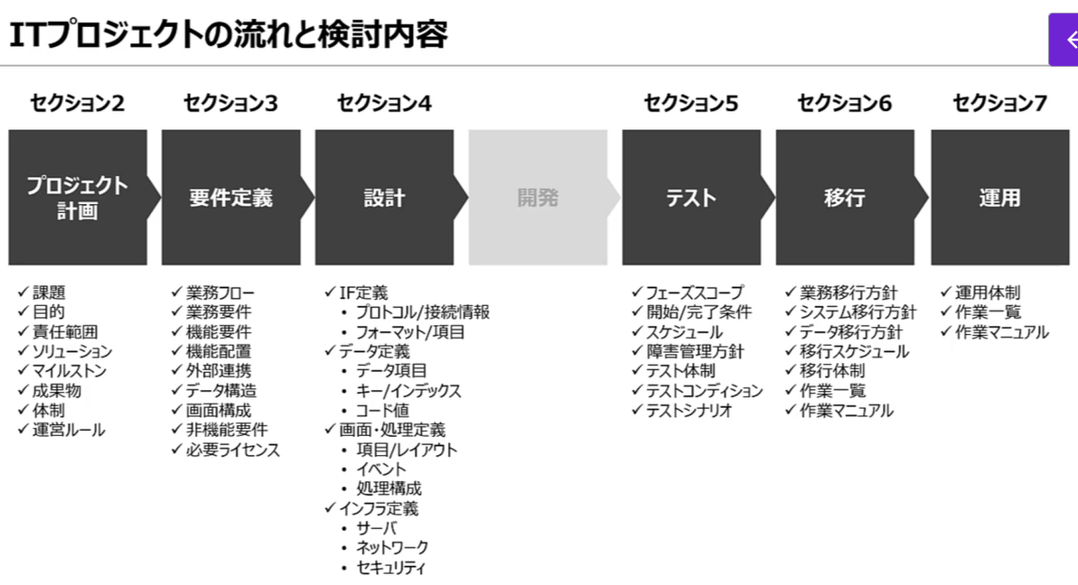
フェーズごとの検討事項
どのタイミングでなにを決めなければならないか

 | ■プロジェクト計画
 | フェーズの目的：プロジェクトの必要性を説明し、関係者を巻き込むこと。
 | １． 解決する課題を決める
 | ２． プロジェクトの目的を決める
 | ３． プロジェクトの責任範囲を決める
 | ４． ソリューションを決める
 | ５． プロジェクトのマイルストンを決める
 | ６． 成果物を決める
 | ７． チームと責任者を決める
 | ８． プロジェクトルールを決める

１． 解決する課題を決める
２． プロジェクトの目的を決める

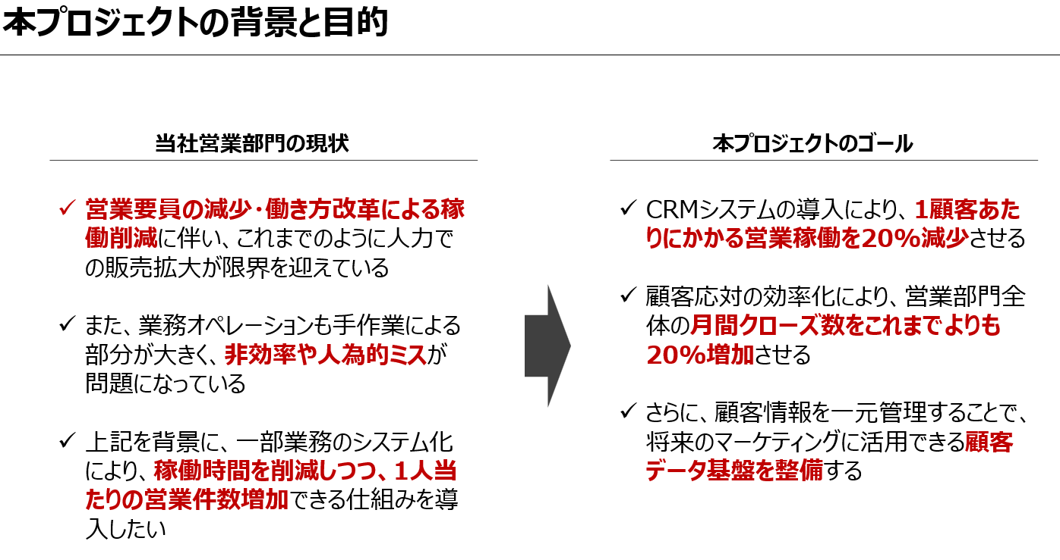

３． プロジェクトの責任範囲を決める
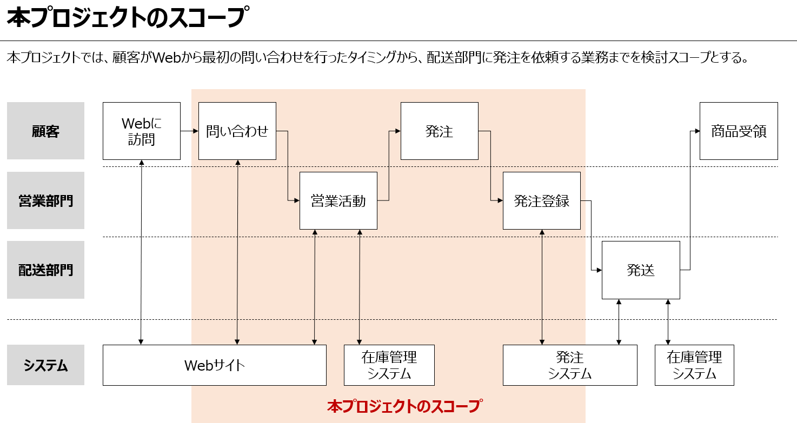

４． ソリューションを決める

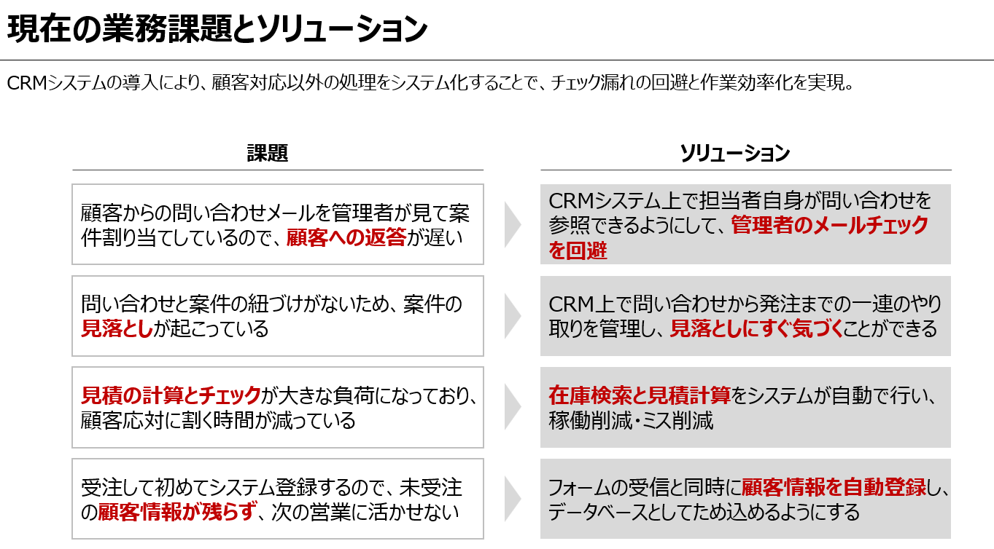

 | Why：ソリューションをやると、なんでこの課題が解決するかを説明されていることが重要

要件定義
要件定義は正確な見積もりを出すために行う。
要件定義では、何を作るのかを定義する。
 | 1．現在の業務を整理する
 | 2．新しい業務を整理する
 | 3．システム化する機能を決める
 | 4．システム構成を決める
 | 5．外部システムとの連携タイミングを洗い出す
 | 6．データ構造を決める
 | 7．画面構成を決める
 | 8．非機能要件を決める
 | 9．調達するものを洗い出す

 | ■２W１Ｈ
 | ・要件定義の２W
 | Why：システム開発の目的
 |  | ・現状で困っていること
 |  | ・目指すゴール
 |  | ・現状とゴールのギャップ（課題）
 | What：どうやって課題を解決するか
 |  | ・目指す業務フロー
 |  | ・機能一覧
 |  | ・使用感

 | ・基本設計の１H
 | How：どんなシステムを作るか？
 |  | ・画面設計（UI/UX設計）
 |  | ・機能設計
 |  | ・データ設計

今の業務フローを洗い出し、どこが課題なのかを明確にする。
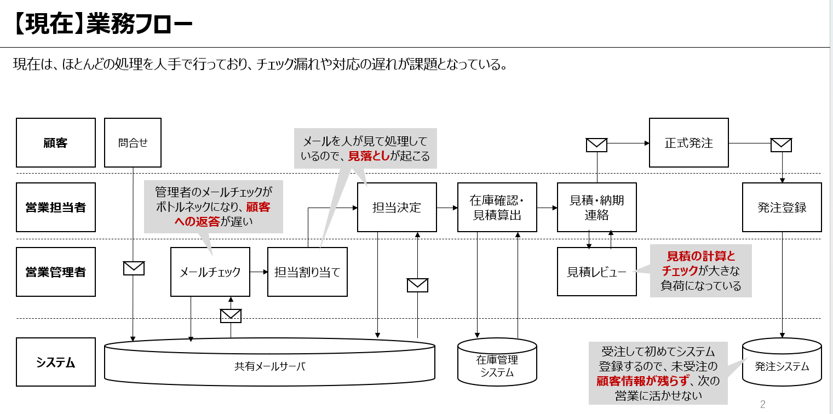

 | 課題一つ一つに、解決手段、フローを考案する。
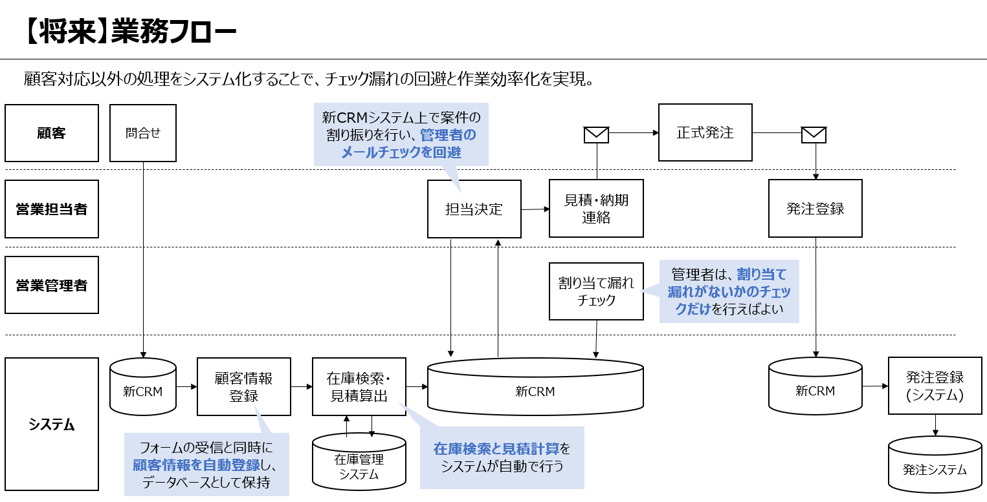

 | 業務フローから業務要件を作成する。 ※上記の箱のひとつひとつの要件を確認
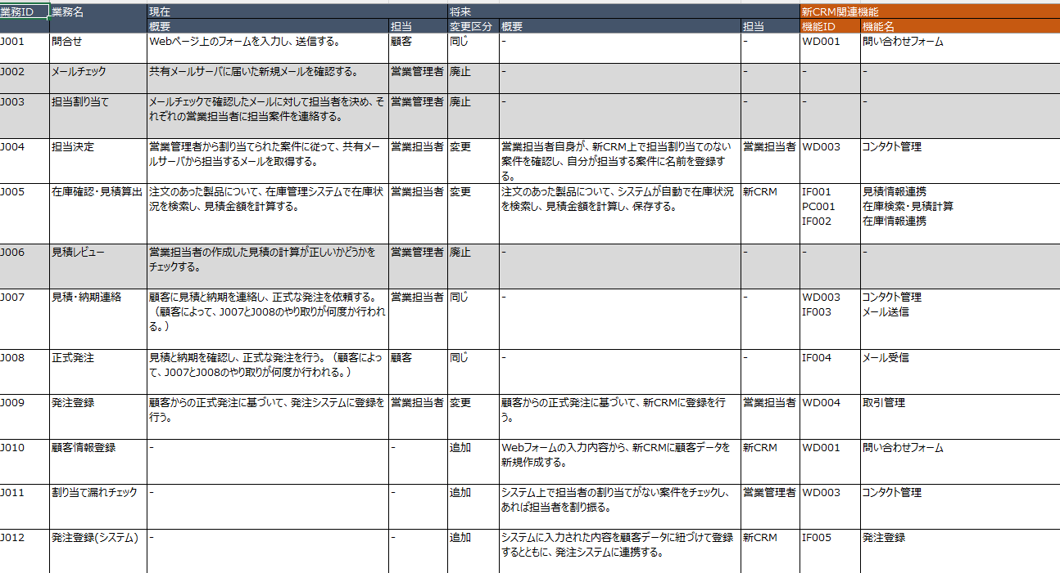

Fit＆Gap分析
⇒システムでどのように実現できるか
⇒機能配置、システム構成図を作成する。

設計
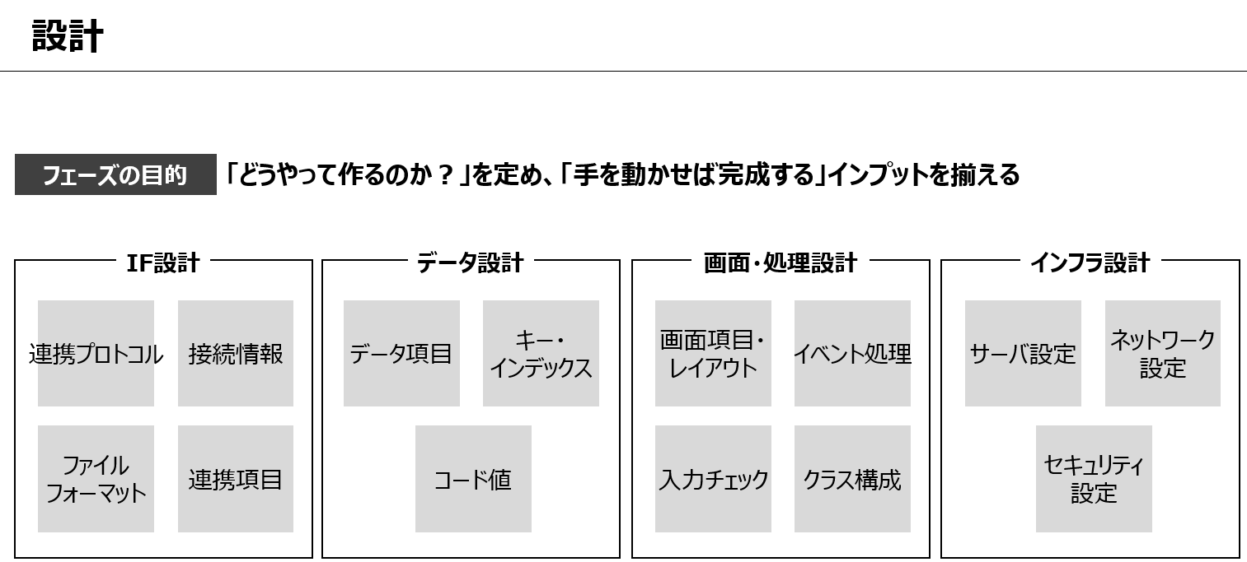
設計フェーズではどうやって作るのかを定義する。

テスト
各テストでの実施内容
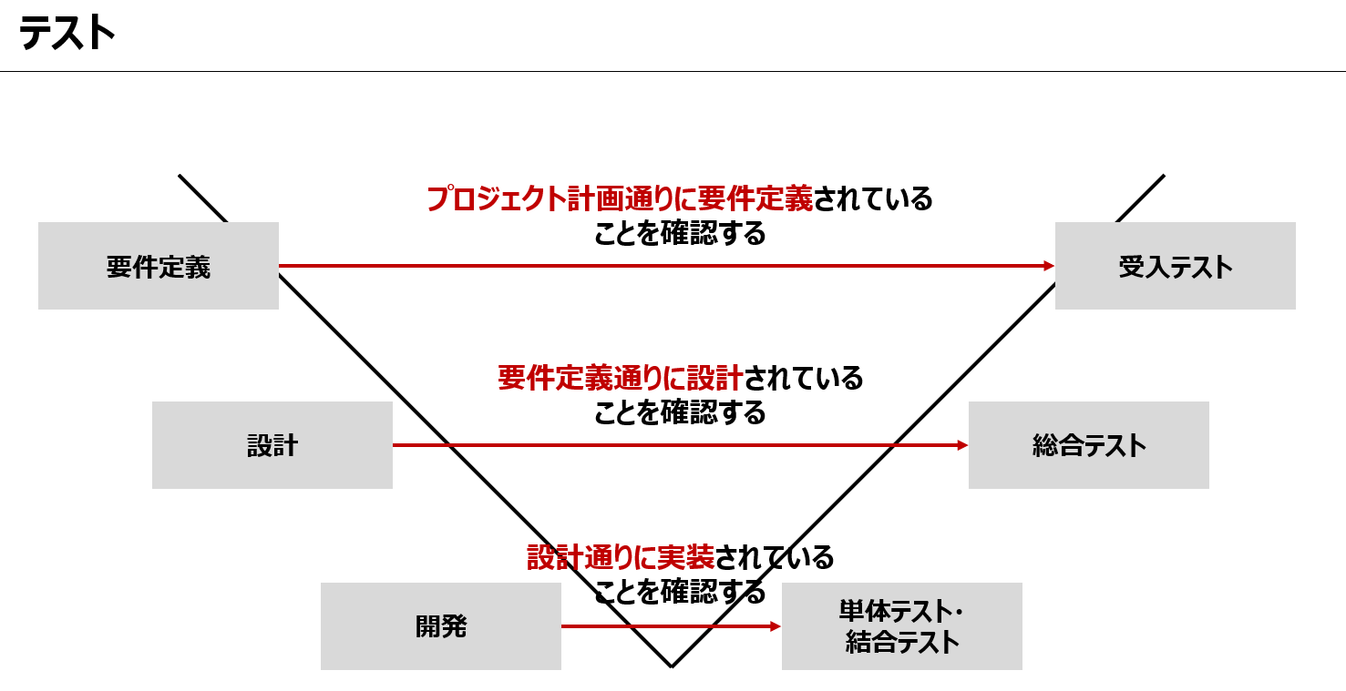

各テストのスコープ定義
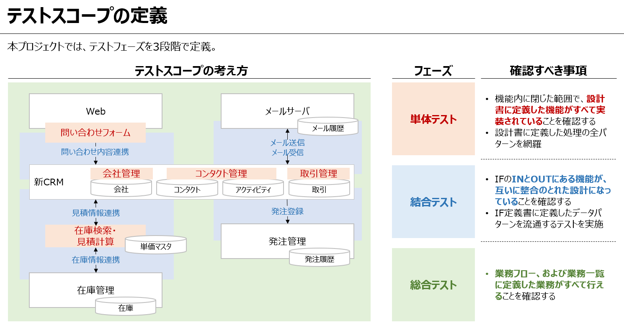

一連の流れをシナリオテストとして作成して、In/Outが正しいことを確認する
結合テストでは、InとOutの両面での確認が必要
シナリオテストを作成して、順番に結果を確認する。

総合テストでは実データベースで実施
頭では想定が難しいパターンを確認する？
 | ⇒網羅できていなかったパターンが見つかった場合、機能に織り込む必要が発生する。 ※設計ミス
 | ⇒業務フローの例外パターンなど

 | ⇒設計でそれらを考慮するのがベストなはず・・・

移行計画
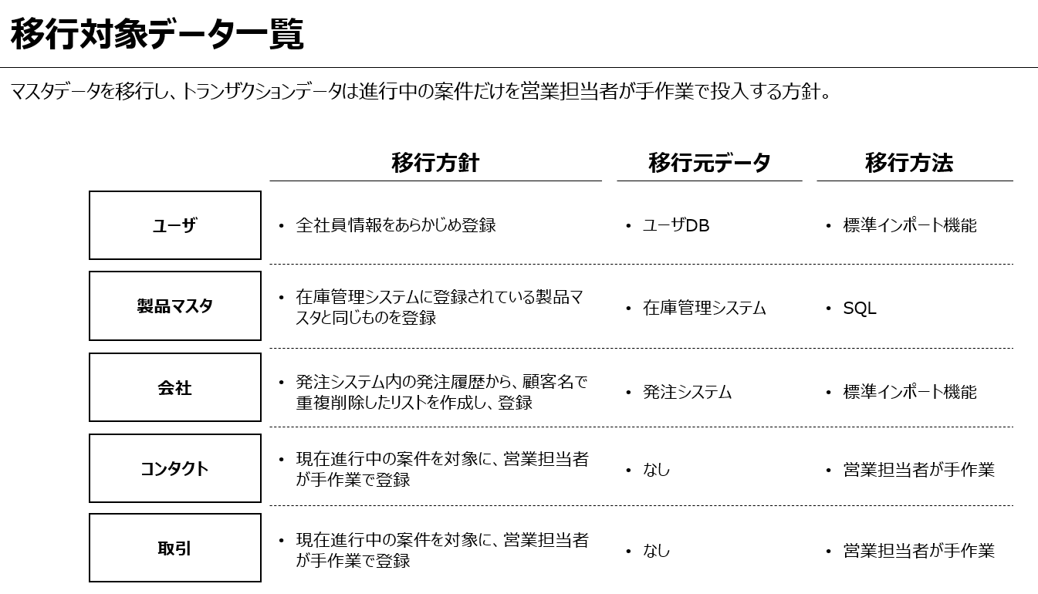
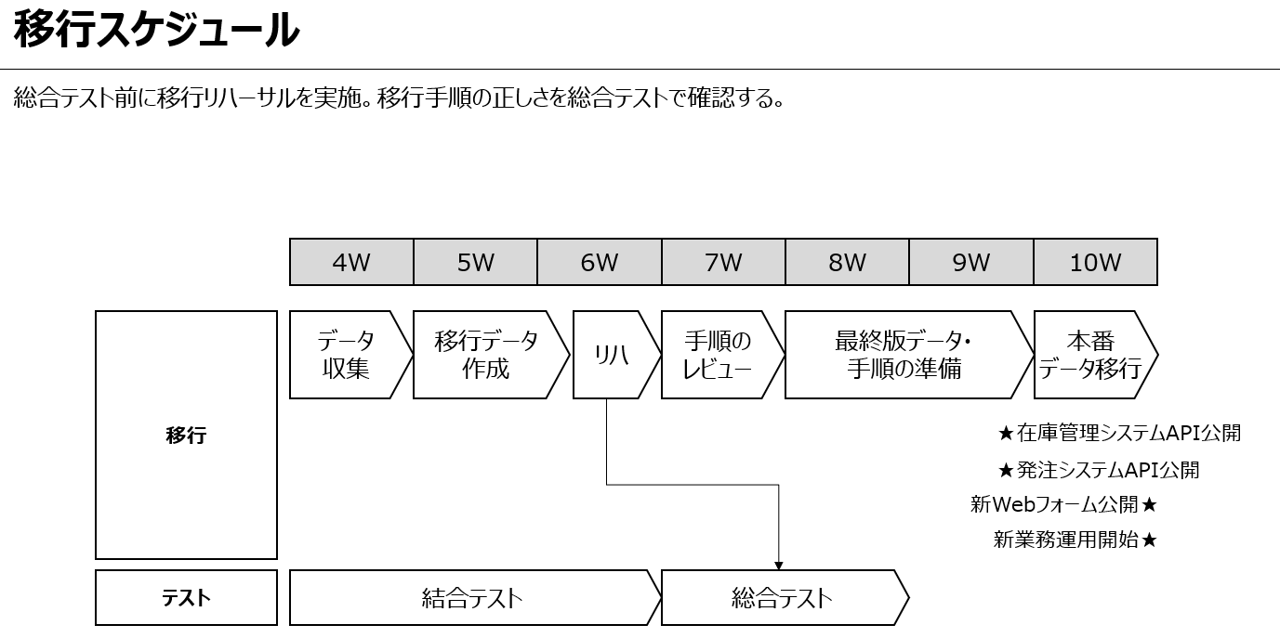
移行計画は以下の３つの観点で対応が必要
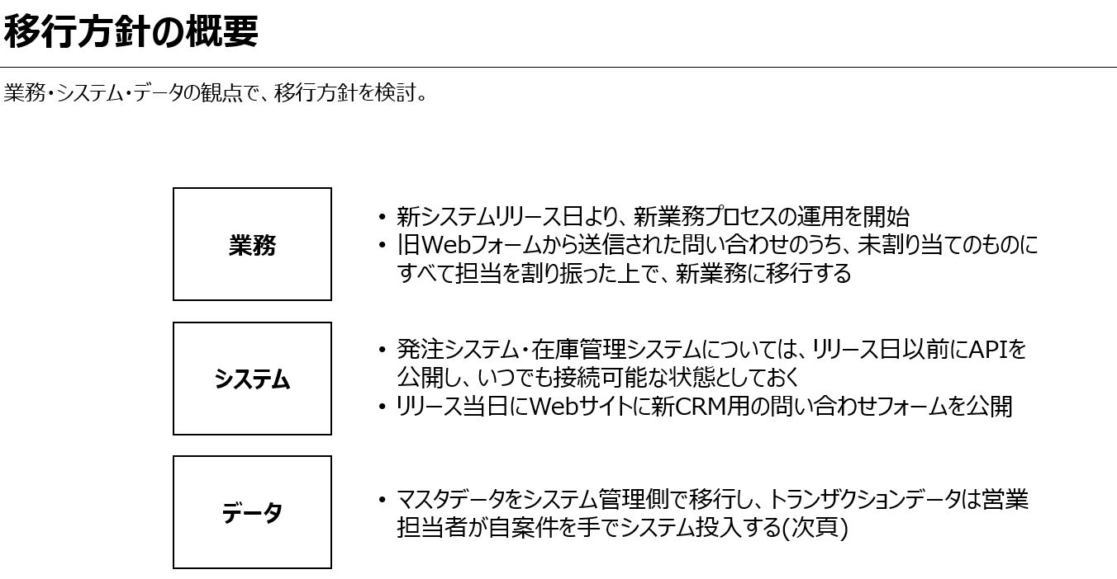

 | ・業務の移行は、現場の業務の負担が少ない方法を選ぶ
 | 例えば、途中の業務については、旧システムで目途をつけてもらえるようにするなど
 | ⇒データ移行時に問題がないようにする。

※以降方針は要件定義の段階で計画する。
 | 移行手順書まで作成する。

運用対応
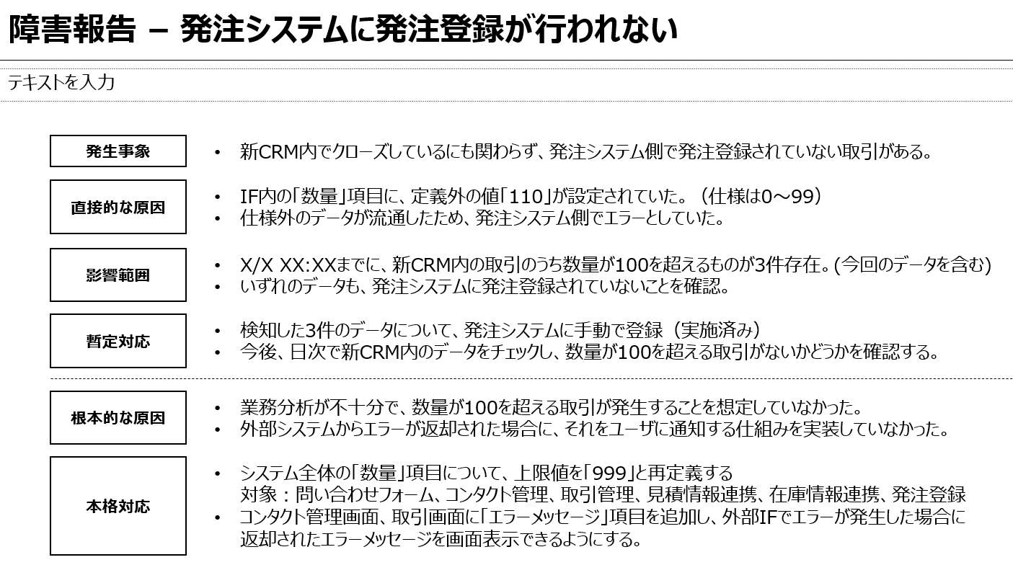
運用作業一覧を作成する。
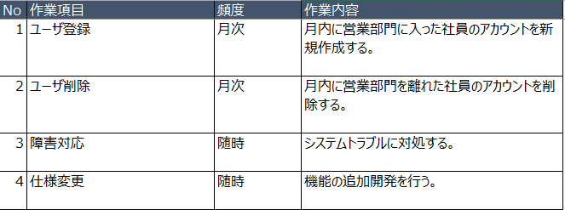

■障害対応
 | 障害対応はできるだけスピーディーに対応する必要があるので、ある程度対応手順を定めておく
 | 少なくとも分析しなければならない項目は定めておく

